상품제안서
애니존 ANY-K1 무선 키보드 마우스 세트 | 상품코드: F24422

 |  |  |  |  |  |  | 02-412-0044 | www.easy1.co.kr
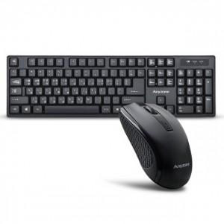

【상세/제작정보】 | 제품색상 : 블랙 인쇄가능사이즈 : 마우스 20x20mm / 키보드 10x70mm 인쇄방법 : 실크인쇄, 레이져인쇄 키보드 인쇄비 추가비용 발생 기본수량 미만시 기본인쇄비용발생

【인쇄/포장옵션】 | 실크, 레이저, 기타 / 포장지포장

【공급단가】 | 수량 | 100~ | 300~ | 500~ | 1,000~ | 3,000~
*VAT별도 | 단가 | 15,600원 | 15,360원 | 15,000원 | 14,400원 | 13,800원

【상품 URL】 | https://dev.easy1.co.kr:443/src/goods_detail.php?gdno=24422

